Lifecycle
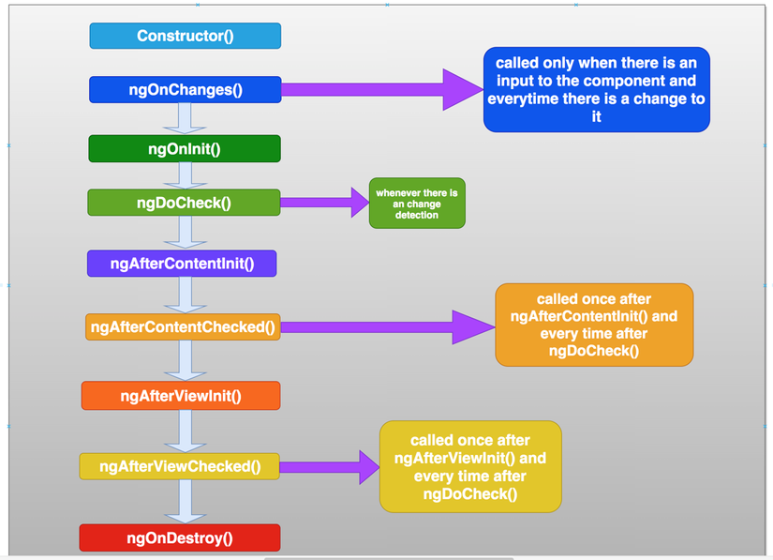
git clone https://github.com/bbachi/angular-lifecycle-hooks.git// install dependencies npm install// start the project npm start

Note.
ngOnChanges() khi có thay đổi Input binding mới chạy.

